Sheet
District: | Ballari | Taluk/Block: | Siruguppa
Panchayath: | M. SUGURU
Work code: | 1505007017/IC/93393042892333115 | Work Name: | 1505007017-24-90 ಎಂ ಸೂಗೂರು ಗ್ರಾಮದ ನಾರಾಯಣ ರಾಜು ಹೊಲದಿಂದ ಮುರುಳಿ ಬಾಬು ಹೊಲದವರಗೆ ನಾಲೆಯಲ್ಲಿ ಹೂಳು ತೆಗೆಯುವುದು
Muster Roll No | Image
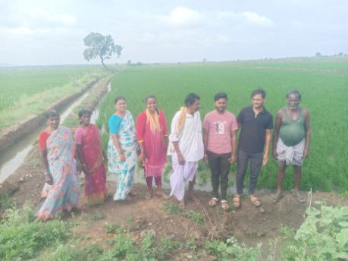
18512

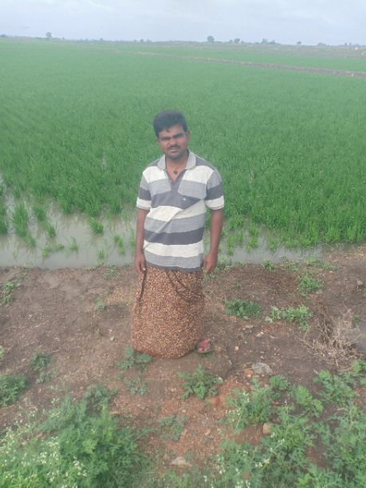
18513

